Table 1
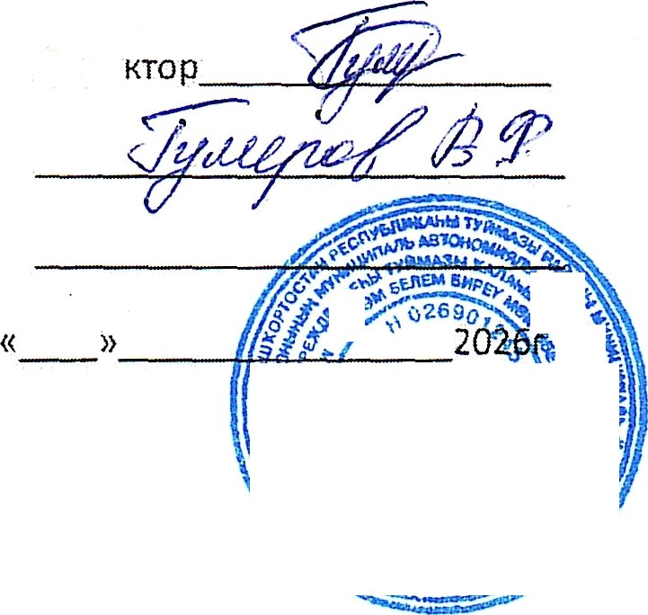

Дире
Генеральный директор AO «Общепит»г.Туймазы
АмиНева Т.М.
2026г
Согласовано: Утверждаю:
Основное 10-дневное меню для организации питания детей с 12 яет и старше в шкояах муниципального района Туймазинский район Республики Башкортос ан для детей участников специальной военной операции на сумму 177,11 рублей
(зимний сезон) 2025-2026 учебный год

АО"ОБЩЕПИТ" Рацион: Шк. CBO с 12 лет и старше 2026г ( зимиий) |  | Основное меню и пищевая ценность приготовляемых блюд Деиь: 1 |  |  |  |  |  |  |  | Приложение 8 г СанПиН 2.3/2.4.3590-20 Сезон: 01.01-28.02 (зимний)
Неделя: 1 Возраст: 12лет и старше
N-° рец. | Прием пищи, наименование блюда |  | Macca порции | Пищевые вещества (г) |  |  | Энерге- тическая ценность (ккал) | Витами ньі (мг) |  |  |  |  | Минеральные вещества (мг)
 |  |  |  | b | Ж | * |  | B1 | С |  | А | Е | Са | Р | Mg | Fe
1 | 2 |  |  | 4 |  | 6 | 7 | 8 | 9 |  | 10 | 11 | 12 | 13 | 14 | 15
Эавтрак
д,2 | Котлеты «уриные с соусом томатн ым !! |  | 100 | 8 | 12 | 8 | 174 |  | 2 |  | 14 |  | 4 | 4 | 3
302.85 | Каша гgечневая вязкая! !++ |  | 180/5 | 6 | 6 | 26 | 176 |  |  |  | 30 |  | 13 | 136 | 90 | 3
685.01 | Чай с сахаром" |  | 200 |  |  | 8 | 31 |  |  |  |  |  | 5 | 8 | 4 | 1
70.27 | хлеб пшеничный для детского питания |  | 50 | 4 |  | 25 | 113 |  |  |  |  |  | 13 | 42 | 18 | 1
71.31 | Хпеб ржаной для детского питания " |  | 30 | 2 |  | 12 | 54
Итого за За | втрак |  | 565 | 20 | 18 | Y9 | 548 | 0 | 2 |  | 44 | 0 | 35 | 190 | 115 | 5
Обед
51.1 | Салат из свеклы с растительным маслом!! |  | 100 | 1 | 10 | 8 | 128 |  | 9 |  |  |  | 36 | 40 | 20 | 1
54.04 | Рассольник ленинградский на іИясном бульоне со сметаной ! |  | 250/10 | 9 | 11 | 20 | 210 |  | 17 |  | 15 |  | 32 | 94 | 34 | 2
113.11 | Плов из отварной говядины /*’ |  | 180 | 14 | 16 | 40 | 353 |  | 2 |  |  |  | 20 | 183 | 45 | 2
685.01 | Чай с сахаром" |  | 200 |  |  | 8 | 31 |  |  |  |  |  | 5 | 8 | 4 | 1
70.27 | хлеб пшеничный для детского питания |  | 50 | 4 |  | 25 | 113 |  |  |  |  |  | 13 | 4z | 18 | 1
Y1,31 | Хлеб рх‹аной для детского питания " |  | 30 | 2 |  | 12 | 54
Итого за Обед 820 |  |  |  | 30 | 37 | 113 | 889 | 0 | 28 |  | 15 | 0 | 106 | 367 | 121 | 7
Итого за день |  |  |  | 50 | 55 | 192 | 1437 | 0 | 30 |  | 59 | 0 | 141 | 557 | 236 | 12

Table 10
N.° рец | Прием гтищи, наименование блюда | Macca порции | Пищевые вещества (г) |  |  | Энерге- тическая ценность (клал) | Витамины (мг) |  |  |  | Минеральные вещества (мг)
 |  |  | $ |  |  |  | B1 | С | А | Е | Са |  | Mg | Fe
1 | 2 | 3 | 4 | 5 | 6 | 7 | 8 | 9 | 10 | 11 | 12 | 13 | 14 | 15
Завтрак
34.01 | Салат "Здоровье"! ! | 100 | 2 | 5 | 9 | 83 |  | 8 |  |  | 32 | 42 | 29 | 1
97.27 | Жаркое по домашнему !* | 180 | 12 | 14 | 25 | 266 |  | 27 |  |  | 25 | 98 | 41 | 3
685.01 | Дaй с сахаром" | 200 |  |  | 8 | 31 |  |  |  |  | 5 | 8 | 4 | 1
70.27 | хлеб пшенинный для детского Питания "" | 50 | 4 |  | 25 | 113 |  |  |  |  | 13 | 42 | 18 | 1
71.31 | Хлеб ржаной для детского питания " | 30 | 2 |  | 12 | 54
Итого за За | втрак | sso | 20 | 19 | 79 | 547 | 0 | 35 | 0 | 0 | 75 | 190 | 92 | 6
Обед
53.26 | Щи из св. капусты с картофелем со сметаной ! | 250/10 | 2 | 6 | 10 | 104 |  | Э1 | 15 |  | 44 | 33 | 21 | 1
83.08 | Котлеты рыбные с соусом томатн ым ! | 100 | 8 | 8 | 12 | 152 |  | 2 | 21 |  | 44 | 126 | 31 | 1
332.02 | Макарокиые изделия отварнь\е+ | 180/5 | 7 | 5 | 44 | 250 |  |  | ЗО |  | 18 | 57 | 10 | 1
639 | Компот иэ cuecи сухофруктов" | 200 | 1 |  | 26 | 102 |  |  |  |  | 22 | 22 | 16 | 2
70.27 | хлеб пшеничный для детского литания "" | 50 | 4 |  | 25 | 113 |  |  |  |  | 13 | 42 | 18 | 1
71.31 | Хлеб ржаной для детского питания " | 30 | 2 |  | 12 | 54
67.14 | Яблоко" | 130 | 1 | 1 | 13 | 61 |  | 13 |  |  | 21 | 14 | 12 | 3
Итого за Обед g55 |  |  | 25 | 20 | 142 | 836 | 0 | 46 | 66 | 0 | 162 | 294 | 108 | 9
Итого за день |  |  | 45 | 39 | 221 | 1383 | 0 | 81 | 66 | 0 | 237 | 484 | 200 | 15


Итого за период |  |  | 465.9 | 488.5 | 2143.6 | 14660 | 0 | 354 | 1389 | 0 | 2523 | 5523 | 2076 | 116
Среднее значение за период |  |  | 46.6 | 4в,g | 214, 4 | 1466.0 | 0.0 | 55.4 | 138.9 | 0.0 | 252.3 | 552.3 | 207.6 | 11.6
Составил Альтеева Альфия Идрисовна
Примечание:
- в качестве заправок для салатов применяется только растител ьное масло;
- соль используется только йодированная;
- хлеб обогащенный йодказеином;
- дополнительное обогащение напитков витаМи НОМ ffC»;
- примерное меню составлен согласно сборника технологических карт, рецептур блюд кулинарны издели й для школьного питания ООО Фирма «Партнер» г.Уфа 2016r, сборника рецептур блюд и кулинарных издели й для предгірияти й общественного питания при общеобразовательных школах «Хлe6nродинформ» Москва 2004r.

